Exemplo
Uma família vive perto de uma cidade do interior e dedica-se à produção de ração para alimentação de aves. Diariamente, a família costuma levar para o mercado dois tipos de ração: A e B. Para esse fim, dispõe, diariamente, de 70 kg de ração do tipo A e de 50 kg de ração do tipo B.O transporte de ração é feito numa única viagem, numa carrinha que pode levar até 100 kg de ração.
Sabe-se que a família vende, diariamente, toda a ração que transporta para o mercado. A ração do tipo A dá o lucro de 1 euro por quilograma, e a ração do tipo B dá o lucro de 2 euros por quilograma.
Num certo dia, a família vendeu 60 kg de ração do tipo A e alguma ração do tipo B. Verifique se o lucro obtido pela família, nesse dia, nas condições referidas, pode ter sido 150 euros.

Determine a quantidade de ração do tipo A e a quantidade de ração do tipo B que a família deve vender, diariamente, para obter o lucro diário máximo nas condições referidas.

Na sua resposta, designe por x a quantidade de ração do tipo A, em kg , vendida diariamente, e designe por y a quantidade de ração do tipo B, em kg , vendida diariamente, e apresente:

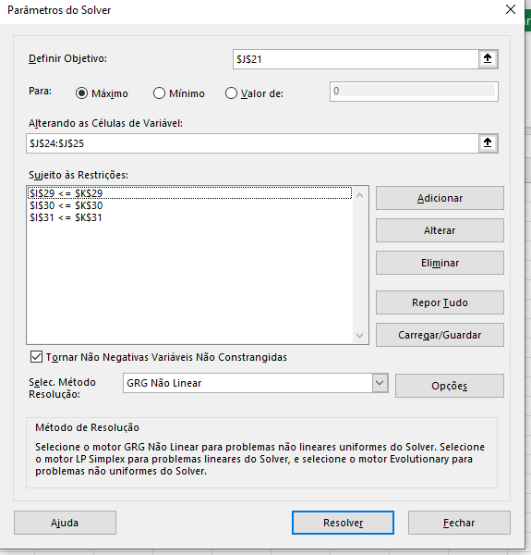
– a função objetivo;
– as restrições do problema;
– o valor de x e o valor de y correspondentes à solução do problema.

 |  | x | quilos da ração A
 |  | y | quilos da ração B

 | Objetivo |  | x+2y | lucro | 129.99999987

 |  |  |  | x | 29.999999866
restrições |  |  |  | y | 50

 | x<=70
 | y <=50
 | x + y <= 100 |  |  | 29.999999866 | <= | 70
 |  |  |  | 50 | <= | 50
 |  |  |  | 79.999999866 | <= | 80

